상품제안서
[스텐락] 클래식 직사각 5종 B세트 | 상품코드: S43093

 |  |  |  |  |  |  | 02-713-8555 | www.synergygift.co.kr
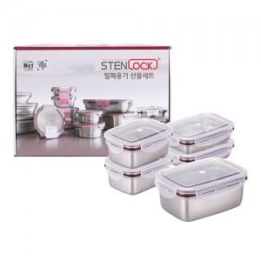

【상세/제작정보】

【인쇄/포장옵션】 | 실크, 레이저 / 포장지포장

【공급단가】 | 수량 | 10~ | 50~ | 100~ | 300~ | 500~
*VAT별도 | 단가 | 47,930원 | 45,350원 | 43,130원 | 42,030원 | 41,290원

【상품 URL】 | https://www.synergygift.co.kr:443/src/goods_detail.php?gdno=43093

